insch. Senioren
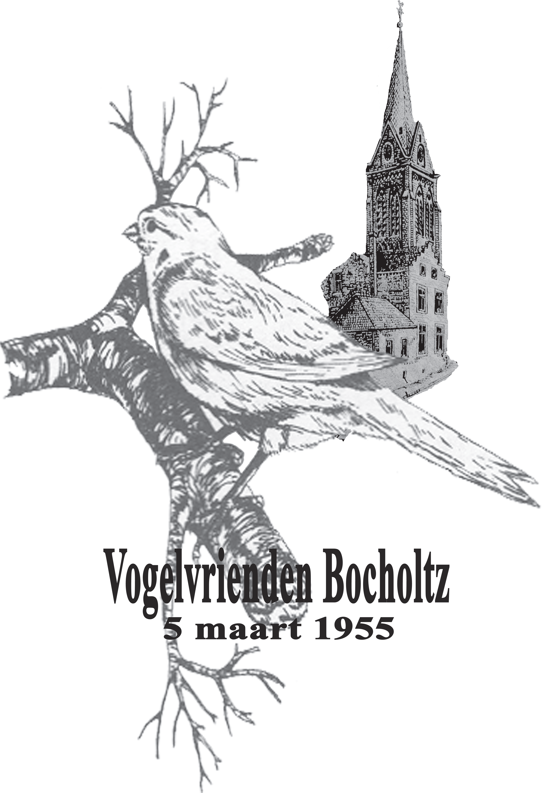
 |  |  |  |  | Inschrijfformulier 14e Internationale T.T. 2025
 |  |  |  |  | 70 Jaar
 |  |  |  |  | Vogelvrienden Bocholtz

 | Secretariaat : Michel Raven Grootenstraat 5 6367 HZ Ubachsberg Tel (0031)6-27377789 |  |  |  |  | Formulier inleveren bij het secretariaat
 | Voorzitter : Wiel Janssen Gaffelhof 24 6418 KB Heerlen Tel 06-12921731 |  |  |  |  | of mailen naar michel.raven@home.nl

 |  |  | Aant | Aant. Vog. | Totaal aantal ingezonden vogels | Naam
 | Wedstrijd- klasse | Aantal A-stam(men) | 0 | 0 | 0 | Adres
 |  | Aantal B-stel(len) | 0 | 0 |  | PC/Woonplaats
 |  | Aantal enkeling(en) | 0 | 0 |  | Vereniging
 |  | Inschrijfgeld | € 0.00 |  |  | Verenigingcode
 |  | Catalogus | € 3.00 |  |  | Kweeknummer
 | Inschrijfgeld € 1, per vogel | Totaal bedrag Inschrijving + catalogus | € 3.00 |  |  | Telefoon
 |  |  |  |  |  | E-mail
 | Totale verzekerings bedrag |  | € - |  |  | Jeugdlid geb. > |  | Ja | Nee
 | GROEPNUMMER invullen | SOORT EN/OF KLEURSLAG VAN DE VOGEL (Voor één groep c.q. soort vogel 1 regel gebruiken !) |  |  |  |  |  |  |  | Verzekerings bedrag €
 |  |  |  |  |  |  | A-stam | B-stel | Enk.
1 | 3,011,001 | Kanarie geel intensief (…..Voorbeeld regel…..) |  |  |  |  | 1 | 2 | 4 | € 350.00
2
3
4
5
6
7
8
9
10
11
12
13
14
15
16
17
18
19
20
 | Totaal voldoen via rekeningnummer NL 10 RABO 0147095816 t.n.v. de Vogelvrienden Bocholtz met vermelding inschrijving tt 2024 en Uw naam
 |  |  |  |  | - Ondergetekende verklaart dat de vogels door hem / haar ingezonden zijn / haar eigendom
 | Datum: |  |  |  | - zijn en zich conformeert aan de reglementen van de Nationale tentoonstelling
 |  |  |  |  | - georganisserd door de "De Vogelvrienden Bocholtz".
 | Handtekening: |  |  |  | - Deelname aan de Derby bedraagt € 1,00 per vogel

 |  | Inleveren bij de secretaris uiterlijk tot Dinsdag 25 november 2025, liefst digitaal per mail
 |  | !!Digitaal ondertekenen, vul Uw e-mail adres is a.u.b !!

